Sheet1
综合出货欠数表的主表数据与分录的数据不一致。
 | 此数与出货对数单一致，但与分录的数据不一致。
注：数据不一致都是6月24日。

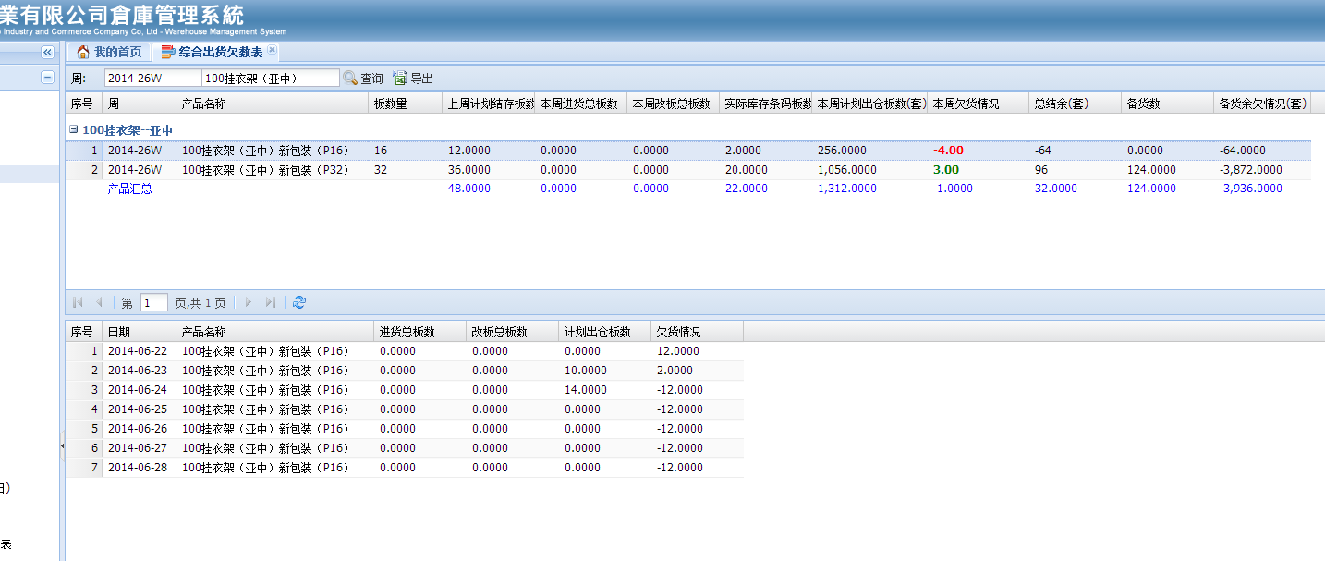

100挂衣架（亚中）新包装（P16）
主表计划出货套数：256

分录计划出货套数：（10+14）*16=384

100挂衣架（亚中）新包装（P32）
主表计划出货套数：1056

分录计划出货套数：（18+30+1）*32=1568

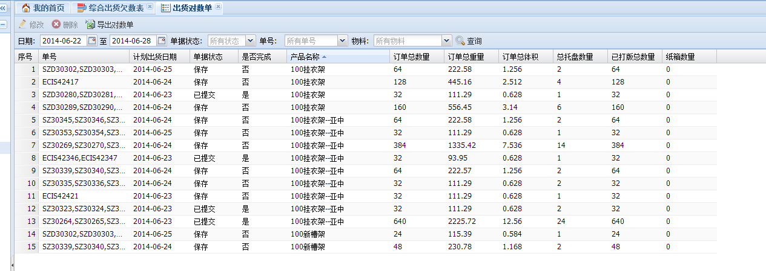

综合出货欠数表主表的数据与出货对数单的数据一致。

